手順書
操作手順書 |  |  |  |  | 作成日時：2019/10/11-18:21:19

 | １．操作環境

 |  |  | シナリオファイル名 | C:\Users\Administrator\Desktop\動作確認手順\締日変更.winsnr

 | ２．操作手順

 |  | ２．１．シナリオ：動作確認手順\締日変更
 |  |  | ２．１．１．[締日変更]ウィンドウ |  |  | 確認日 | 結果
 |  |  | 画面 | 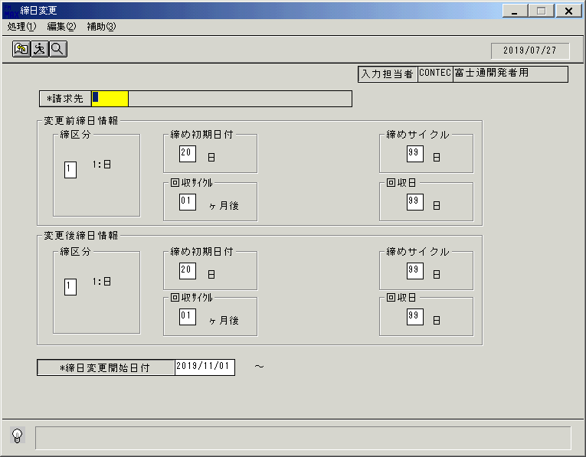
 |  |  | 操作内容 | 「締日変更」ウィンドウを初期画面表示します。

 |  |  | ２．１．２．[締日変更]ウィンドウ |  |  | 確認日 | 結果
 |  |  | 画面
 |  |  | 操作内容 | 「請求先」をクリックします。

 |  |  | ２．１．３．[締日変更]ウィンドウ - [請求先検索]ウィンドウ |  |  | 確認日 | 結果
 |  |  | 画面 | 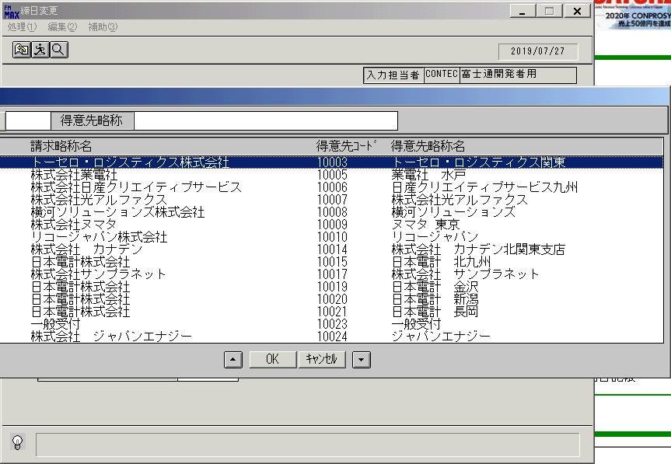
 |  |  | 操作内容 | 請求先を選択し、「OK」をクリックします。

 |  |  | ２．１．４．[締日変更]ウィンドウ |  |  | 確認日 | 結果
 |  |  | 画面 | 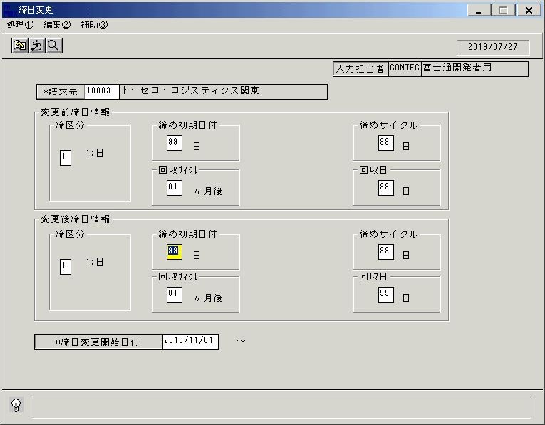
 |  |  | 操作内容 | 「締め初期日付」を変更し実行ボタンをクリックます。

 |  |  | ２．１．５．[締日変更]ウィンドウ - [締日変更]ウィンドウ |  |  | 確認日 | 結果
 |  |  | 画面 | 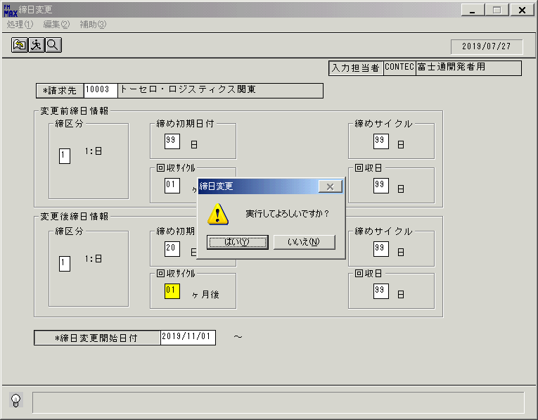
 |  |  | 操作内容 | 「はい」をクリックします。

 |  |  | ２．１．６．[締日変更]ウィンドウ - [締日変更]ウィンドウ |  |  | 確認日 | 結果
 |  |  | 画面 | 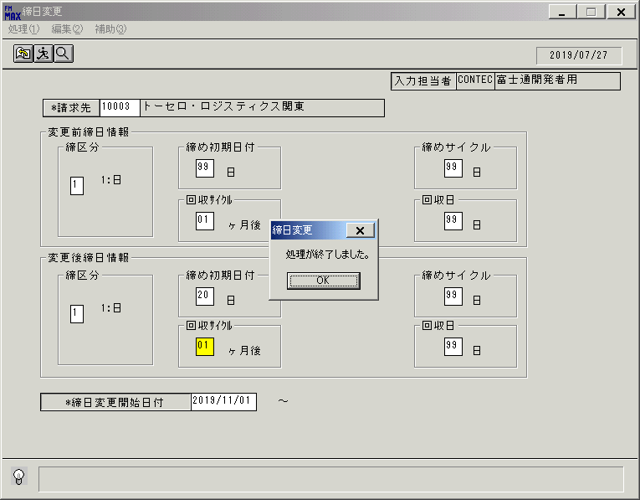
 |  |  | 操作内容 | 「OK」をクリックします。

 |  |  | ２．１．７．[締日変更]ウィンドウ |  |  | 確認日 | 結果
 |  |  | 画面 | 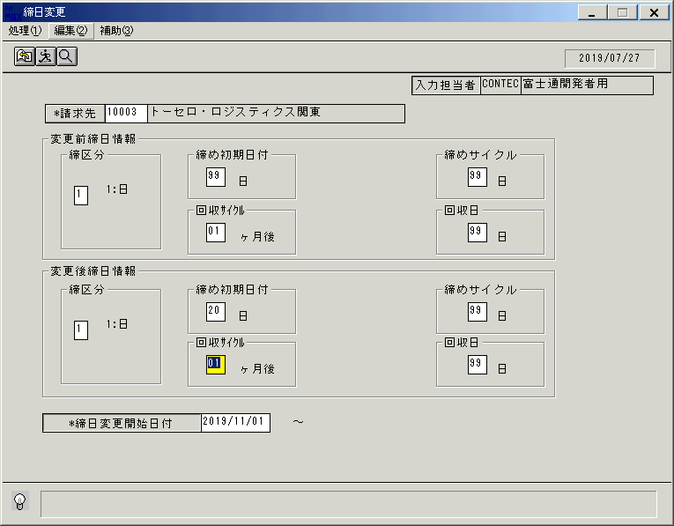
 |  |  | 操作内容 | 「編集」をクリックします。

 |  |  | ２．１．８．[締日変更]ウィンドウ - []ウィンドウ |  |  | 確認日 | 結果
 |  |  | 画面 | 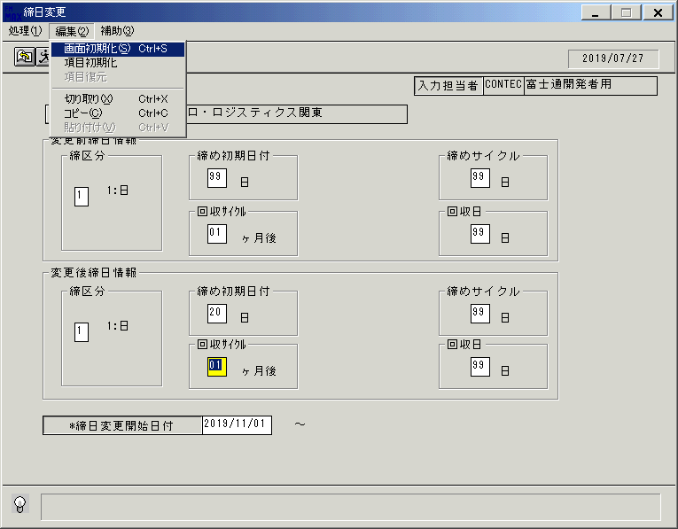
 |  |  | 操作内容 | 「画面初期化」をクリックします。

 |  |  | ２．１．９．[締日変更]ウィンドウ |  |  | 確認日 | 結果
 |  |  | 画面
 |  |  | 操作内容 | 「請求先」をクリックします。

 |  |  | ２．１．１０．[締日変更]ウィンドウ - [請求先検索]ウィンドウ |  |  | 確認日 | 結果
 |  |  | 画面
 |  |  | 操作内容 | 請求先を選択し、「OK」をクリックします。

 |  |  | ２．１．１１．[締日変更]ウィンドウ |  |  | 確認日 | 結果
 |  |  | 画面 | 
 |  |  | 操作内容 | 「締め初期日付」を元の値に戻し、実行ボタンをクリックします。

 |  |  | ２．１．１２．[締日変更]ウィンドウ |  |  | 確認日 | 結果
 |  |  | 画面 | 
 |  |  | 操作内容 | 「はい」をクリックします。

 |  |  | ２．１．１3．[締日変更]ウィンドウ - [締日変更]ウィンドウ |  |  | 確認日 | 結果
 |  |  | 画面 | 
 |  |  | 操作内容 | 「OK」をクリックします。

 |  |  | ２．１．１4．[締日変更]ウィンドウ |  |  | 確認日 | 結果
 |  |  | 画面 | 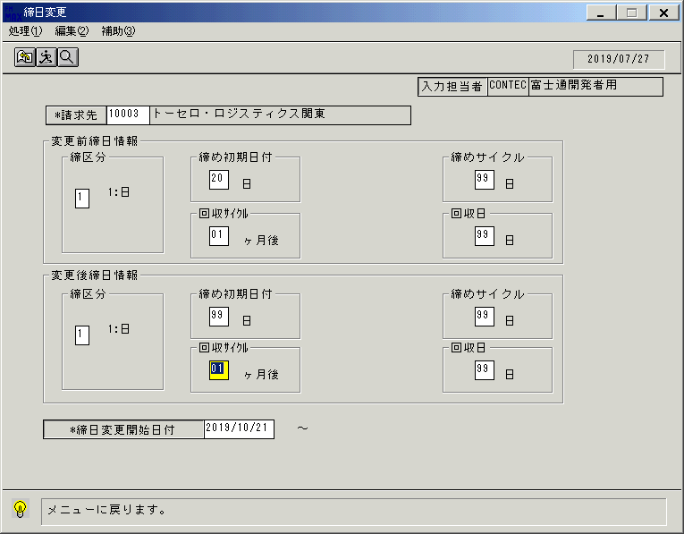
 |  |  | 操作内容 | 終了ボタンをクリックします。

 |  |  | ２．１．１5．[締日変更]ウィンドウ - [締日変更]ウィンドウ |  |  | 確認日 | 結果
 |  |  | 画面 | 
 |  |  | 操作内容 | 「はい」をクリックします。

